Sheet2
NBA各位置人数

行标签 | NBA各位置人数
控球后卫 | 51
得分后卫 | 71
小前锋 | 81
大前锋 | 83
中锋 | 111
总计 | 397

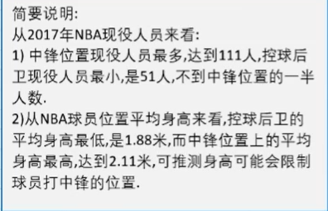
NBA球员位置平均身高
行标签 | NBA球员位置平均身高
控球后卫 | 1.88
得分后卫 | 1.93
小前锋 | 2.00
大前锋 | 2.05
中锋 | 2.11
总计 | 2.01

NBA各位置平均薪资

行标签 | NBA各位置平均薪资
控球后卫 | 733.51
得分后卫 | 748.56
小前锋 | 741.43
大前锋 | 689.35
中锋 | 925.93
总计 | 782.39

NBA球员身高区间人数
行标签 | NBA球员身高区间人数
1.75-1.8 | 3
1.8-1.85 | 12
1.85-1.9 | 26
1.9-1.95 | 55
1.95-2 | 66
2-2.05 | 80
2.05-2.1 | 78
2.1-2.15 | 61
2.15-2.2 | 14
2.2-2.25 | 2
总计 | 397

NBA各年龄段平均薪资
行标签 | NBA各年龄段平均薪资
18-20 | 284.00
21-23 | 287.06
24-26 | 756.84
27-29 | 1147.19
30-32 | 986.80
33-35 | 659.19
36-38 | 645.83
39-41 | 431.00
总计 | 782.39

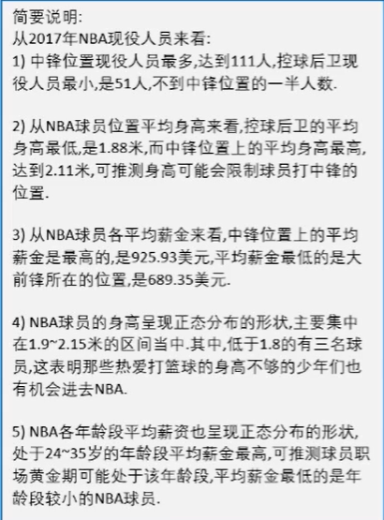
 |  | 透视表
 |  | NBA各位置人数 | 行标签
 |  | NBA球员位置平均身高 | NBA各位置人数
 |  | NBA各位置平均薪资 | 总计
 |  | NBA球员身高区间人数
 |  | NBA各年龄段平均薪资

